Antitrámites
 |  | INSTITUTO DE HIDROLOGIA, METEOROLOGIA Y ESTUDIOS AMBIENTALES
 |  | AMBIENTE Y DESARROLLO SOSTENIBLE
 |  | AÑO DE VIGENCIA: 2017
Plan Anticorrupción y de Atención al Ciudadano
Componente 2: Estrategia Antitrámites
DATOS TRÁMITES A RACIONALIZAR |  |  |  | TIPO DE RACIONALIZACIÓN |  |  |  |  | PLAN DE EJECUCIÓN |  |  | AGOSTO/31/2017 | Reporte Subdirección Estudios Ambientales -Oficina Asesora de Planeacion | Observaciones Control Interno
Tipo | Número | Nombre | Estado | Situación actual | Mejora a implementar | Beneficio al ciudadano y/o entidad | Tipo racionalización | Acciones racionalización | Fecha inicio | Fecha final | Responsable | % avance
Tramite | 1711 | Acreditacion de laboratorios ambientales y autorizacion de organizaciones | Inscrito | De conformidad con el parágrafo 2 del Artículo 2.2.8.10.1.5 del Decreto 1076 de 2015, los laboratorios que produzcan información de carácter ambiental requerida por las autoridades ambientales competentes, o la información de carácter oficial relacionada con la calidad del medio ambiente y de los recursos naturales renovables, deberán poseer certificado de acreditación otorgado mediante acto administrativo expedido por el IDEAM. Dicho acto administrativo o resolución, y la misma solicitud de acreditación, son documentos físicos cuyo trámite requiere interacción presencial de cada usuario, desde cualquier parte del territorio nacional, con la sede única del IDEAM en Bogotá D.C., bajo las limitaciones del correo postal y/o los horarios de oficina de los funcionarios a cargo de la tarea. | Se propone un mecanismo alternativo de comunicación con el usuario, acorde con las tecnologías actuales, en las etapas de solicitud de acreditación y notificación de los actos administrativos | La solicitud ingresada por medios electrónicos permite inmediatez en la comunicación y minimiza las barreras de horarios, además de responder a las politicas ambientales de cero papel. Los datos abiertos del usuario hacia el IDEAM espera aumenar la efectividad de la revisión preliminar, disminuir el riesgo por digitación de información desde documentos físicos y eliminar reprocesos. La notificación por medios electrónicos autorizados por el usuario, redunda directamente en los costos de traslado que debe realizar el ente acreditado hasta la ciudad de Bogotá D.C. | Tecnológico | Recepción de solicitudes, con documentos digitalizados (datos abiertos), por correo electrónico oficial del grupo de acreditación. La notificación de actos administrativos al usuario, por medio del correo electrónico autorizado. | 2017-02-01 | 2017-12-29 | Subdireccion de Estudios Ambientales (Grupo de Acreditacion) Apoya: Oficina Asesora de Planeacion (OAP) | 33% | "De acuerdo con lo establecido en la estrategia anti trámites para el grupo de acreditación de laboratorios, se han ejecutado las siguientes actividades: 1. Asignación a los evaluadores junior de la revisión del contenido del formato de solicitud de acreditación en hoja de cálculo (validación del listado de variables y métodos), marzo de 2017. 2. Resultado de la revisión del contenido del formato (listado de variables) de acuerdo con las respuestas de los entes normalizadores como Standard Methods y ASTM. Desde marzo de 2017 a la fecha. 3. Establecimiento de un archivo único para el registro de los datos de notificación de los usuarios de acreditación, enero de 2017. 4. Asignación de la administración de la base de datos de notificación a los evaluadores junior, lo cual que permite actualizar los datos de notificación personal a notificaciones por medios electrónicos y tener disponible dicha información para uso diario, evitando reproceso en la revisión de los expedientes, desde marzo de 2017. 5. Revisión de la base de datos de notificaciones para los usuarios de acreditación, para alinearla con la documentación legal requerida mayo de 2017. La Oficina Asesora de Planeacion considera que sobre los avances presentados en la estrategia Antitramites se tiene que: El formato de solicitud de acreditaciòn en hoja de cálculo se espera poner a disposición de los usuarios en octubre de 2017 subiendolo a la página del IDEAM y solicitando el cambio en el SI VIRTUAL. Sólo a partir de Octubre se lograría evidencias del trámite con este nuevo formato digital. Avance en un 30% Sobre la notificación de actos administrativos al usuario por medios electrónicos, se puede presentar un avance del 50%, ya que no se ha logrado que la totalidad de los 230 usuarios hagan la autorización a tiempo. La fecha de finalizacion de dicha actividad vence el 29/12/2017". | Se incluye la Estrategia de Racionalización de Trámite del Instituto, diseñada en coordinación con el funcionario asignado por el DAFP, en la página del SUIT; la formulación atiende los lineamientos dados por la Dirección de Participación, Transparencia y Servicio al Ciudadano del DAFP, en cuanto a disminución de costos, de requisitos en el trámite, de tiempos de ejecución, evita la presencia del ciudadano en las ventanillas del Estado, ampliación de la vigencia de certificados, registros, licencias, documentos, etc. La Subdirección de Estudios Ambientales -SESTUDAM, adelanta la implementación de la racionalización del trámite, con el apoyo de la Oficina Asesora de Planeación -OPLA. No se evidenció el ajuste a la norma legal referenciada del trámite (parágrafo 2 del artículo 2.2.8.9.1.5 del Decreto 1076 de 2015). Con base en el reporte de los avances, se adelanta el proceso de revisión y ajustes al formato que debe diligenciar el solicitante teniendo en cuenta los referentes de instancias normalizadoras. Así mismo, se consolidan las bases de datos de los solicitantes o usuarios de acreditación. No se pudo establecer el avance en la sistematización que debe presentar el solicitante al Instituto, razón principal de la racionalización formulada. Quedaría pendiente el reporte y verificación en el suit, toda vez que el sistema se encuentra en proceso de migración de la información, del 8 al 20 de septiembre; razón por la cual, a partir de esta fecha se llevará a cabo dicha actividad por parte de la OCI.
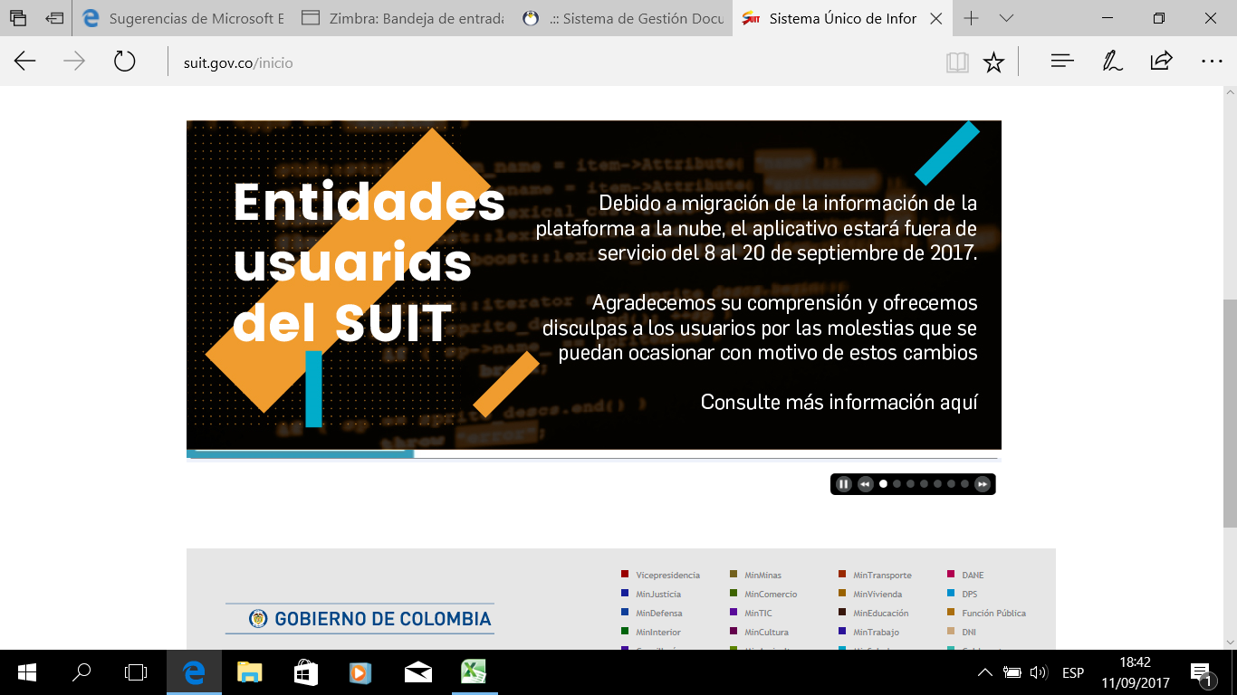
DATOS DE CONTACTO: OAP: email jlobo@ideam.gov.co; scorredor@ideam.gov.co
Calle 25 D No. 96 B - 70 Bogotá D.C. - PBX (571)3527160 - Línea nacional 018000110012

